2024
Žalio pieno eksporto iš Lietuvos į kitas ES šalis suvestinė ataskaita (2024 m. vasario mėn.)

Atnaujinta: 2024.03.22

Lietuvos pieno supirkėjų supirkto žalio pieno eksportas į kitas ES šalis |  | Matavimo vnt. | 2023 |  | 2024 |  | Pokytis, proc.
 |  |  | vasaris | gruodis | sausis | vasaris | mėnesio* | metų**
Natūralaus riebumo pienas
Vidutinė eksporto kaina1) į kitas ES šalis |  | EUR/t | 347.84 | 470.68 | 480.87 | 436.10 | -9.31 | 25.37
Vidutinis riebumas2) |  | % | 4.24 | 4.31 | 4.33 | 4.21 | -2.77 | -0.71
Vidutinis baltymingumas 3) |  | % | 3.24 | 3.47 | 3.40 | 3.38 | -0.59 | 4.32
Bendras eksportuotas kiekis į kitas ES šalis |  | t | 1,725.16 | 4,297.96 | 2,539.33 | 2,832.48 | 11.54 | 64.19
Iš to skaičiaus:
į Lenkiją | kiekis | t | 1,522.98 | 3,707.73 | 2,539.33 | 2,194.71 | -13.57 | 44.11
 | vidutinė kaina1) | EUR/t | 347.81 | 469.94 | 480.87 | 434.27 | -9.69 | 24.86
 | vidutinis riebumas2) | % | 4.24 | 4.32 | 4.33 | 4.27 | -1.39 | 0.71
 | vidutinis baltymingumas3) | % | 3.24 | 3.45 | 3.40 | 3.34 | -1.76 | 3.09
Bazinių rodiklių pienas4)
Bendras eksportuotas kiekis į kitas ES šalis |  | t | 2,093.66 | 5,533.49 | 3,230.89 | 3,528.25 | 9.20 | 68.52
Vidutinė eksporto kaina1) į kitas ES šalis |  | EUR/t | 290.00 | 370.00 | 380.00 | 350.00 | -7.89 | 20.69

Pastaba: duomenys pateikti pagal Pieno supirkimo ir pardavimo mėnesio ataskaitą PS-2.
1) svertinė, be PVM; 2) ir 3) svertinis;
4) bazinių rodiklių pienas (riebumas – 3,4 %, baltymingumas – 3,0 %), perskaičiuotas pagal metodiką, patvirtintą Lietuvos Respublikos žemės ir miškų ūkio
ministerijos 1998 m. vasario mėn. 12 d. įsakymu Nr. 67;
* lyginant 2024 m. vasario mėn. su sausio mėn.; **lyginant 2024 m. vasario mėn. su 2023 m. vasario mėn.

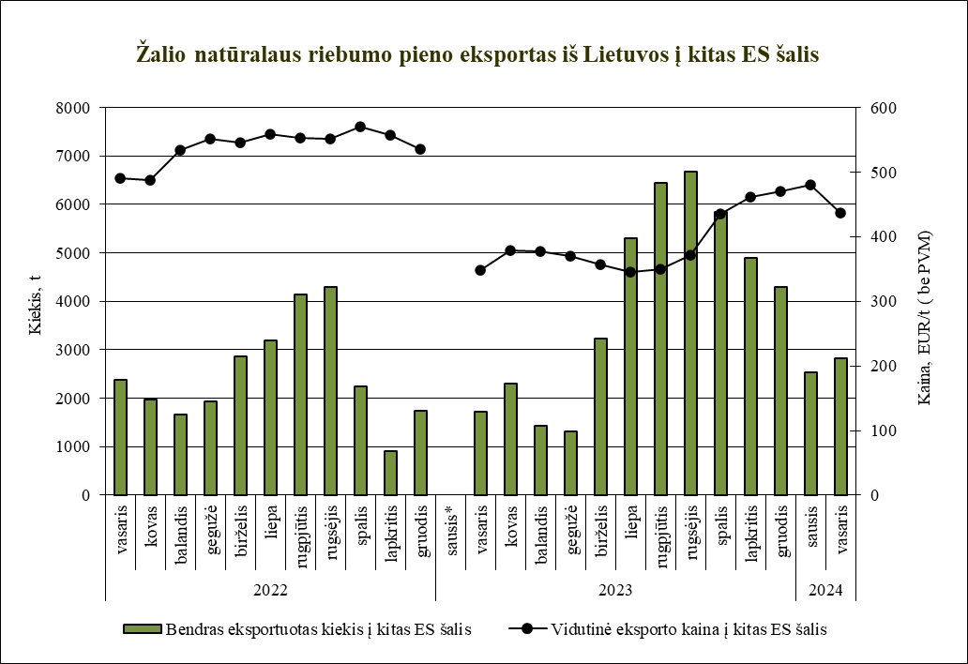

Šaltinis ŽŪDC (LŽŪMPRIS)

© VĮ Žemės ūkio duomenų centras (ŽŪDC)
Naudojant VĮ Žemės ūkio duomenų centro informaciją, būtina nurodyti informacijos šaltinį.

